Presstour
 |  |  |  |  | 2020-01-01
 |  | PRESUPUESTO JDJ
 |  | WWW.JOTADJBCN.WEEBLY.COM |  |  |  | Pag 1

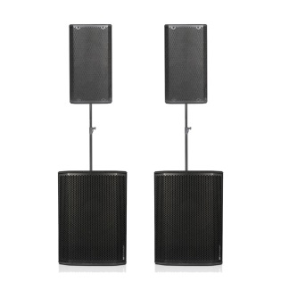
 |  |  |  | Importe | Horas | Total
 |  |  | 2 Altavoces autoamplificados
 |  |  | dB Technologies 1200 W
 |  |  | Trípodes | 80.00 € | 0 | - €
 |  |  | 15" subwoofer
 |  |  | (150-200 personas)

 |  |  | El número de gent prevista per tipus d'altaveus dependrà de la sonoritat del recinte

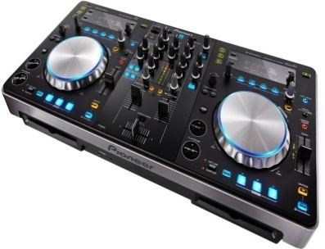
 |  |  |  | Importe | Horas | Total
 |  |  | Pioneer XD-R1
 |  |  | Reproductor con
 |  |  | USB + CD + Midi + Micro | 42.00 € | 0 | - €

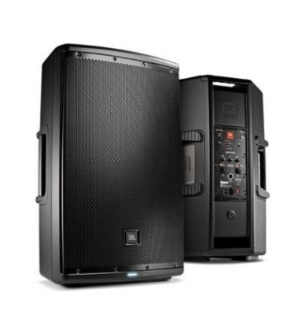
 |  |  |  | Importe | Horas | Total
 |  |  | 2 Altavoces JBL EON 610
 |  |  | Autoamplificados 600W
 |  |  | (50-100 personas)
 |  |  |  | 60.00 € | 0 | - €

 |  |  | El número de gent prevista per tipus d'altaveus dependrà de la sonoritat del recinte

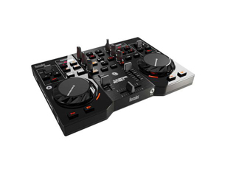
 |  |  | Hercules Instinct | Importe | Horas | Total
 |  |  | Controladora + targeta de sonido

 |  |  |  | 13.00 € | 0 | - €

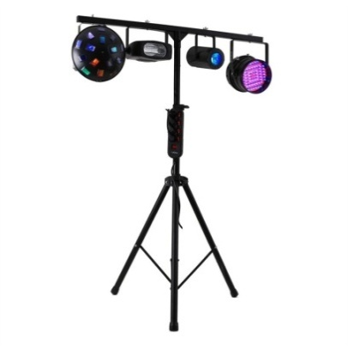
 |  |  | Set iluminación | Importe | Horas | Total
 |  |  | 4 focos + lasser

 |  |  |  | 25.00 € | 0 | - €

 |  |  |  |  |  | Pag 2
 |  | PRESUPUESTO JDJ
 |  | WWW.JOTADJBCN.WEEBLY.COM

 |  |  |  | Importe | Horas | Total
 |  |  | 2 Altavoces autoamplificados
 |  |  | Audibax 400 W
 |  |  | Trípodes | 45.00 € | 0 | - €
 |  |  | 50 personas

 |  |  | El número de gent prevista per tipus d'altaveus dependrà de la sonoritat del recinte

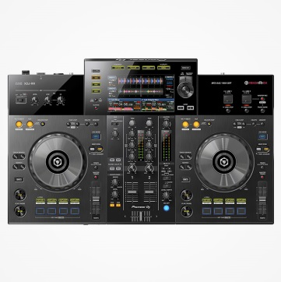
 |  |  |  | Importe | Horas | Total
 |  |  | Pioneer XDJ-RR
 |  |  | Reproductor con
 |  |  | USB + Midi + Micro | 45.00 € | 0 | - €

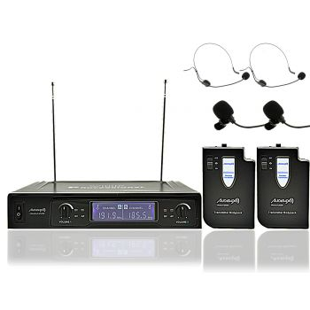
 |  |  |  | Importe | Horas | Total
 |  |  | 2 micrófonos diadema
 |  |  | o clip
 |  |  | inalámbricos
 |  |  |  | 20.00 € | 0 | - €

 |  |  | Micrófono Sennheiser | Importe | Horas | Total
 |  |  | inalámbrico
 |  |  | Vocalista
 |  |  |  | 25.00 € | 0 | - €

 |  | PRESUPUESTO JDJ
 |  | WWW.JOTADJBCN.WEEBLY.COM |  |  |  | Pag 3

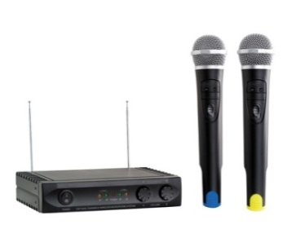
 |  |  |  | Importe | Horas | Total
 |  |  | Microfonia inalàmbrica
 |  |  | con pie de micro
 |  |  |  | 20.00 € | 0 | - €

 |  |  |  | Importe | Horas | Total
 |  |  | Màquina de humo

 |  |  |  | 19.00 € | 0 | - €

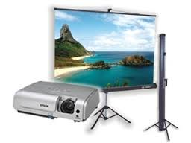
 |  |  |  | Importe | Horas | Total
 |  |  | Proyector + pantalla
 |  |  | 1'80 x 1'80
 |  |  |  | 70.00 € | 0 | - €

 | Hora DJ |  |  | 127.00 € | 0 | - €

 |  |  |  | Total |  | - €

 | Contacto:
 | NOMBRE
 | Tel.:

Desplazamiento a partir de 25 km, 30 €/100km. Precios sujetos a cambios.
IVA e IRPF no incluído. Este presupuesto tendrá una validez de 30 días a partir de su recepción. |  |  |  | Enviar: | jota.ruizg@gmail.com

 |  |  |  |  |  | 2020-01-01

